关系图
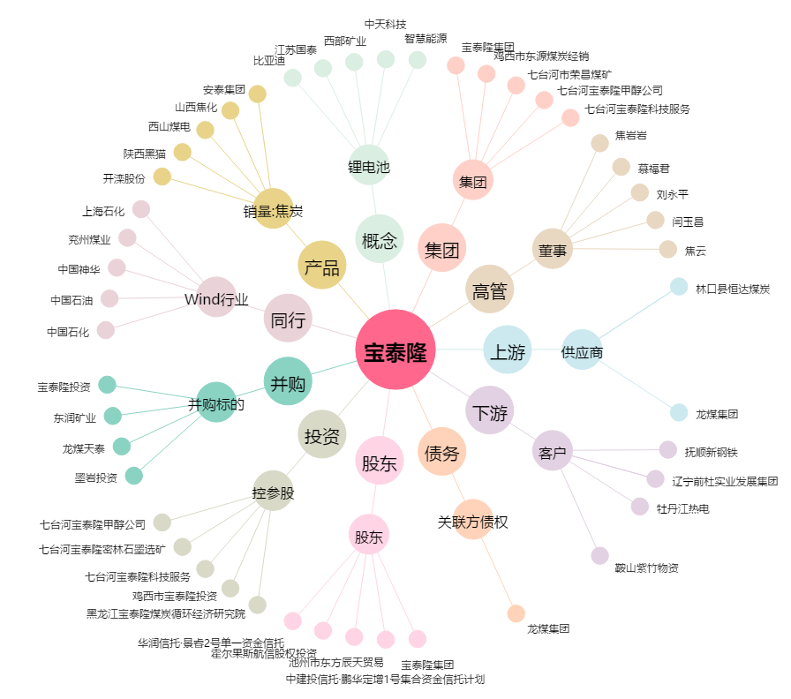
宝泰隆[601011.SH] - 关系概览图

